申込書(保険加入用)
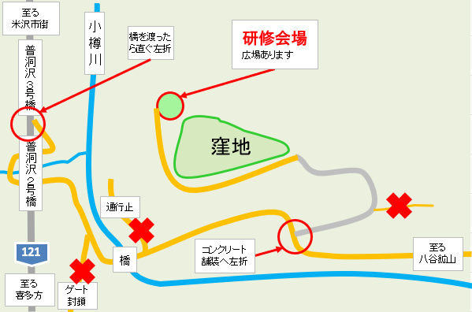
 |  |  |  |  | （別紙）
FAX： ０２３８－２１－６９４２
Email： yokitamashinrin@pref.yamagata.jp
※電話での申し込みは受付しません。

間伐研修参加申込書

日時 |  | 令和８年１０月９日（金） １０：００～１５：００
 |  | ※荒天時は１０月１６日（金）に順延

研修会場 |  | 三沢県営林（米沢市入田沢地内）

申込締切 |  | 令和８年９月２５日（金）

名前（団体名等）

連絡先（TEL)
 | ※順延時の連絡にも使用しますので平日昼間でも連絡のつく番号を御記入ください。

参加者
氏名 |  | 生年月日 | 年齢 | 住所

※保険加入に必要なので、生年月日等を省略しないでください。空欄がある場合は申し込みを受け付ける事ができません。

